単語登録
単語帳アプリ 画面設計
単語登録
Googleの予測変換みたいに
補助が出ると○
→その単語はどこから？
単語登録
テスト
単語リスト
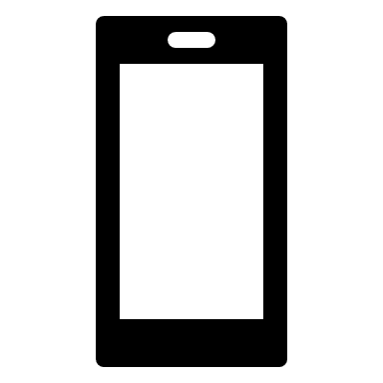

用語
＿＿＿＿＿＿

WebViewを入れて、コピー出来たら○
→wikipediaとか
説明文
＿＿＿＿＿＿
単語登録

保存ボタン

単語リスト
単語帳アプリ 画面設計
単語リスト

単語登録
テスト
単語リスト

検索ボックスで項目を検索できるように

単語登録

テスト画面
単語帳アプリ 画面設計
テスト

単語登録
テスト
単語リスト

単語登録

